关系图
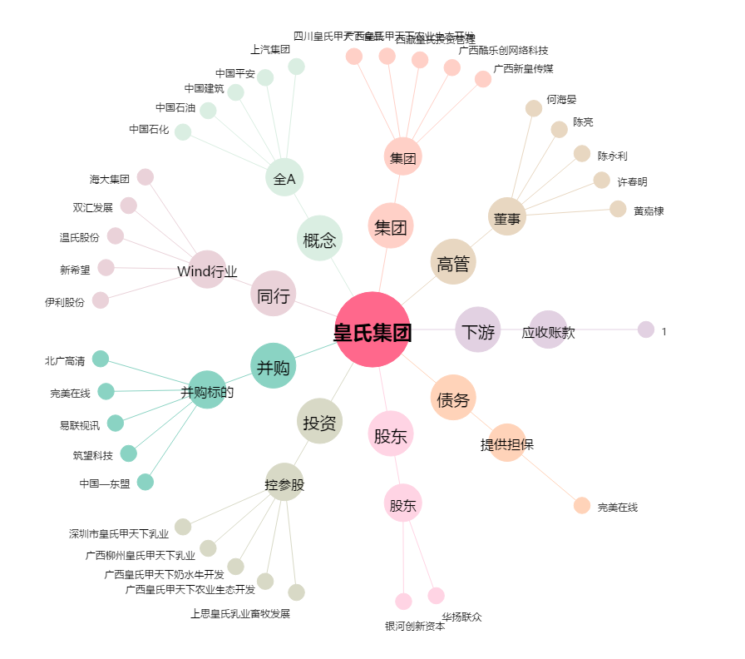
皇氏集团[002329.SZ] - 关系概览图

